CollectiveAccess
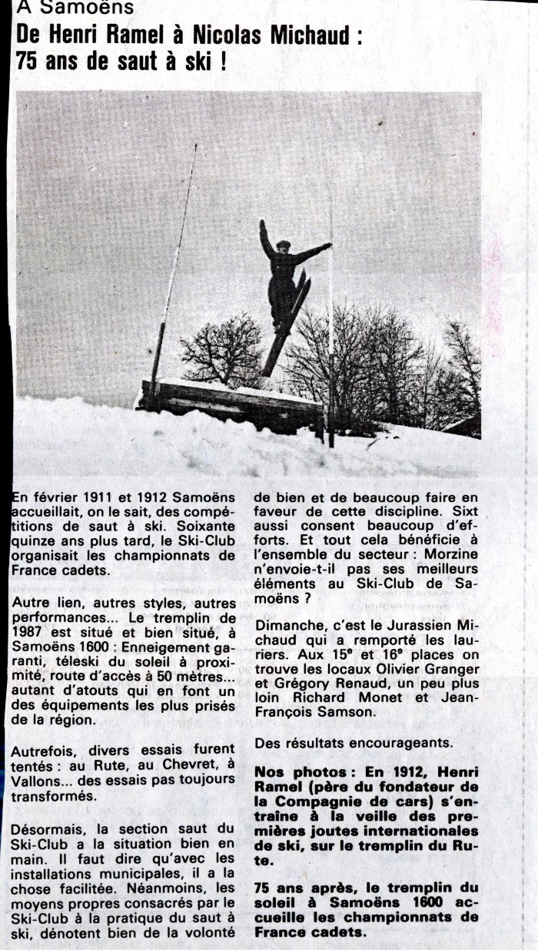
Image | Object | Description | Date
 | Article de journal sur les 75 ans de saut à ski à Samoëns en 1987 (50-004) | Article de journal sur les 75 ans de saut à ski à Samoëns en 1987 De Henri Ramel et Nicolas Michaud

